Sheet1
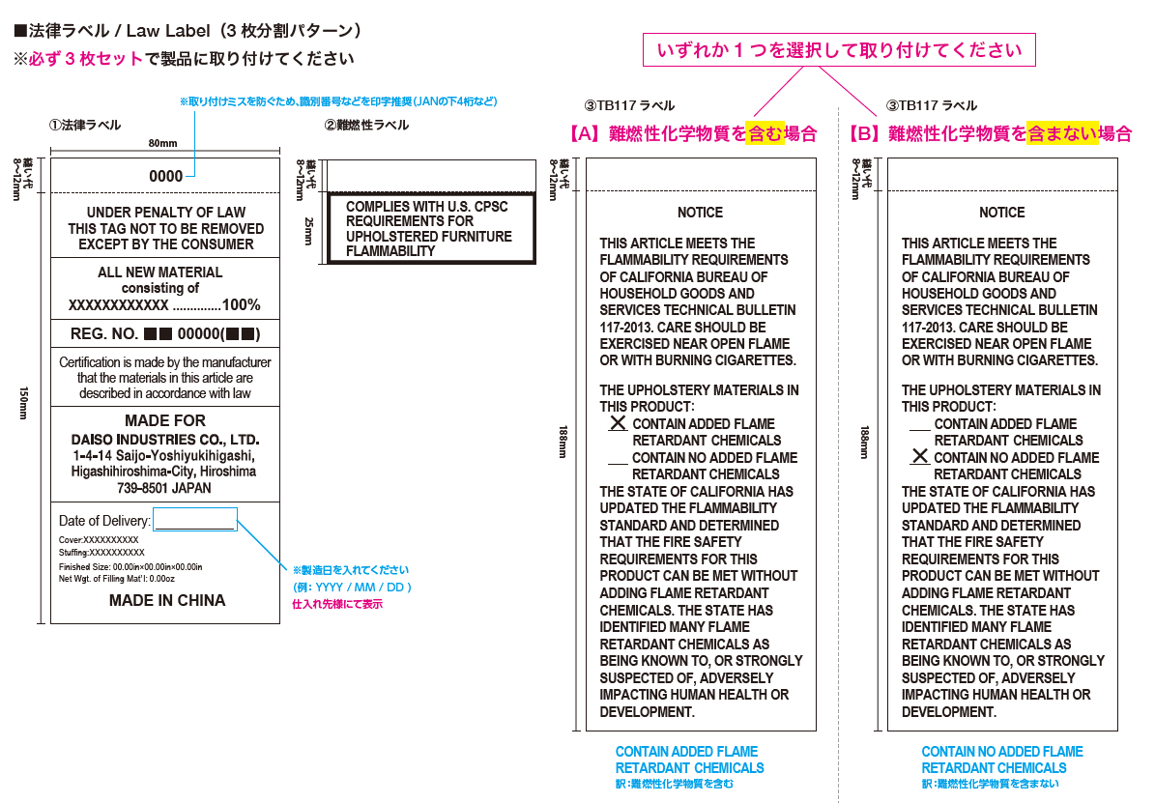
グローバル検査 試験項目名 |  | Uniform Law Labels | California Flammability Notice | Labelling Review (Standard For The Flammability Of Upholstered Furniture – 16 CFR Part 1640) | Flammability Test (16 CFR Part 1631)
ラベル名称 |  | Lawラベル | TB117 Flammability ラベル | 16 CFR 1640ラベル | 16 CFR 1631ラベル
対象商品 |  | 詰め物あり | 詰め物あり 寝具は不要 厚みが0.5インチ(1.27cm)以下は不要 | 詰め物あり 寝具は不要 厚みが0.5インチ(1.27cm)以下は不要 | 難燃剤不使用の床マット
ラベル画像 |  | 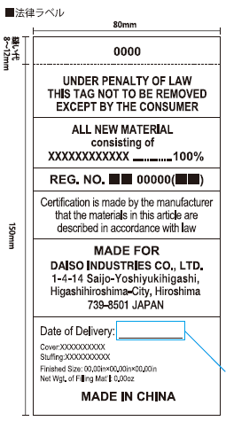 | 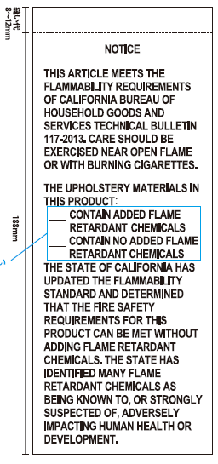 | 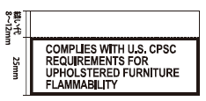
クッション | タブ① | 必要 | 必要 | 必要 | 不要
敷きパッド | タブ② | 必要 | 不要 | 不要 | 不要
枕パッド | タブ② | 必要 | 不要 | 不要 | 不要
キルトマット | タブ② | 必要 | 不要 | 不要 | 不要
お昼寝マット | タブ② | 必要 | 不要 | 不要 | 不要
マット（床に敷く） | タブ③ | 必要 | 不要 | 不要 | 必要
タオルケット ブランケット | タブ④ | 不要 | 不要 | 不要 | 不要
※すべて中綿がある場合

①
商品画像 | JAN | 商品名 | 仕入先コード | デパ | ライン | クラス | サブクラス | REPORT NO. | Uniform Law Labels： ローラベル 必要 | California Flammability Notice： TB117 & SB1019 labels 必要 | Labelling Review (Standard For The Flammability Of Upholstered Furniture – 16 CFR Part 1640): 16 CFR 1640 label 必要 | Flammability Test (16 CFR Part 1631)： マット用難燃ラベル 不要
 |  | 12.7
 | 4550480727240 | ＵＳＡ専用）接触冷感シートクッション |  | 81:Ｃ＿リビング | 653:Ｃ０９＿春夏リビング | 4308:春夏座布団 | 10393:春夏座布団 | HKGT05524365 | "POLYESTER FIBER" → "POLYESTER FIBER BATTING" "Finished Size:" "Net Wgt. of Filling Mat'l:" | TB117 & SB1019 labels were found missing | 16 CFR 1640 label was found missing | N/A
 | 4550480727257 | ＵＳＡ専用）接触冷感クッション | J0D244 | 81:Ｃ＿リビング | 653:Ｃ０９＿春夏リビング | 4307:春夏クッション・クッションカバー | 10391:春夏クッション | HKGT05526044 | "Finished Size:" "Net Wgt. of Filling Mat'l:" | TB117 & SB1019 labels were found missing | 16 CFR 1640 label was found missing | N/A
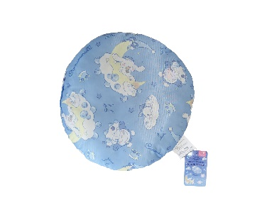 | 4987646328988 | ＥＮＧ専用）接触冷感 ラウンドクッション（シナモロール） | J0D244 | 81:Ｃ＿リビング | 653:Ｃ０９＿春夏リビング | 4308:春夏座布団 | 10393:春夏座布団 | HKGT05522596 | "Finished Size:" "Net Wgt. of Filling Mat'l:" | TB117 & SB1019 labels were found missing | 16 CFR 1640 label was found missing | N/A
 | 4987646329510 | ＥＮＧ専用）接触冷感 クッション（マイメロディ クロミ） | J0D244 | 81:Ｃ＿リビング | 653:Ｃ０９＿春夏リビング | 4307:春夏クッション・クッションカバー | 10391:春夏クッション | HKGT05523209 | "Finished Size:" "Net Wgt. of Filling Mat'l:" | TB117 & SB1019 labels were found missing | 16 CFR 1640 label was found missing | N/A
 | 4987646329527 | ＥＮＧ専用）接触冷感 シートクッション（マイメロ クロミ） | J0D244 | 81:Ｃ＿リビング | 653:Ｃ０９＿春夏リビング | 4308:春夏座布団 | 10393:春夏座布団 | HKGT05522692 | "POLYESTER FIBER" → "POLYESTER FIBER BATTING" "Finished Size:" "Net Wgt. of Filling Mat'l:" | TB117 & SB1019 labels were found missing | 16 CFR 1640 label was found missing | N/A
 | 4987646329558 | ＥＮＧ専用）接触冷感 ラウンドクッション（マイメロディ クロミ） | J0D244 | 81:Ｃ＿リビング | 653:Ｃ０９＿春夏リビング | 4308:春夏座布団 | 10393:春夏座布団 | HKGT05522596 | Finished Size: "Net Wgt. of Filling Mat'l:" | TB117 & SB1019 labels were found missing | 16 CFR 1640 label was found missing | N/A
 | 4987646329589 | ＥＮＧ専用）接触冷感 クッション（シナモロール） | J0D244 | 81:Ｃ＿リビング | 653:Ｃ０９＿春夏リビング | 4307:春夏クッション・クッションカバー | 10391:春夏クッション | HKGT05523209 | Finished Size: "Net Wgt. of Filling Mat'l:" | TB117 & SB1019 labels were found missing | 16 CFR 1640 label was found missing | N/A
 | 4987646329596 | ＥＮＧ専用）冷感 シートクッション（シナモロール） | J0D244 | 81:Ｃ＿リビング | 653:Ｃ０９＿春夏リビング | 4308:春夏座布団 | 10393:春夏座布団 | HKGT05522692 | "POLYESTER FIBER" → "POLYESTER FIBER BATTING" "Finished Size:" "Net Wgt. of Filling Mat'l:" | TB117 & SB1019 labels were found missing | 16 CFR 1640 label was found missing | N/A
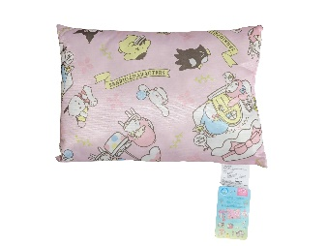 | 4987646329657 | ＥＮＧ専用）接触冷感 クッション（サンリオキャラクターズ） | J0D244 | 81:Ｃ＿リビング | 653:Ｃ０９＿春夏リビング | 4307:春夏クッション・クッションカバー | 10391:春夏クッション | HKGT05523209 | Finished Size: "Net Wgt. of Filling Mat'l:" | TB117 & SB1019 labels were found missing | 16 CFR 1640 label was found missing | N/A
 | 4987646329664 | ＥＮＧ専用）接触冷感 シートクッション（サンリオキャラクターズ） | J0D244 | 81:Ｃ＿リビング | 653:Ｃ０９＿春夏リビング | 4308:春夏座布団 | 10393:春夏座布団 | HKGT05522692 | "POLYESTER FIBER" → "POLYESTER FIBER BATTING" "Finished Size:" "Net Wgt. of Filling Mat'l:" | TB117 & SB1019 labels were found missing | 16 CFR 1640 label was found missing | N/A
 | 4987646329695 | ＥＮＧ専用）接触冷感 ラウンドクッション（サンリオキャラクターズ） | J0D244 | 81:Ｃ＿リビング | 653:Ｃ０９＿春夏リビング | 4308:春夏座布団 | 10393:春夏座布団 | HKGT05522596 | "Finished Size:" "Net Wgt. of Filling Mat'l:" | TB117 & SB1019 labels were found missing | 16 CFR 1640 label was found missing | N/A

